Sheet1
令和８年度「Art Brut Bunkyo（アールブリュット文京）」展 応募作品一覧

 | 申込者
 | 所属
 | 電話番号
 | メールアドレス
 | 作品画像 | 作者氏名 | 展示用クレジット ※こちらに入力がある場合、キャプションや広報物にはこちらの名前を記載します。 | 作品名 | 制作年月日 | サイズ （作品本体） | サイズ （額装後） ※額装不要の作品は入力不要 | 素材・技法 | 状態 | 作者の特徴・作品の背景 （展示パネルに掲載する場合あり） | ポスター等の広報物への掲載 | 来場者グッズへのデザイン使用 ※展示会場来場者へ、作品をデザインに使用したグッズを配布する予定です。グッズの形状により、作品を一部トリミングしたり、展示タイトル・日付等の文字が作品にかかったりする場合があります。 | 作者の写真の掲載 | 展示後の作品の保管状況 | 備考
例 | 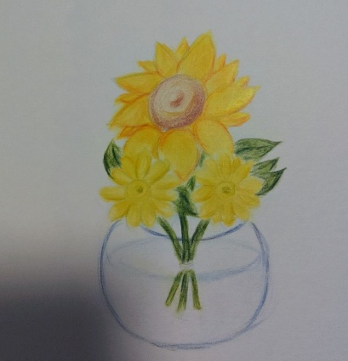 | 文京太郎 | TARO | ひまわり | 2020.08 | H1,610mm×W1,303mm×D 25mm | H1,610mm×W1,303mm×D 25mm | キャンバス、油絵具 | 額装あり | 1995年生まれ。自閉症特有のこだわり傾向があり、気分がのらない時は一切絵に向かわず、体を動かして過ごす。だが、一旦スイッチが入るとものすごい集中力で創作する。ノートに描く絵はリアルなスケッチから空想の生き物までモチーフは様々。キャンバスに向かう時は、絵の具のチューブを自分ルールの順番に並べてから作業にかかるのも特徴。 | 以下より選択してください ・使用可 ・使用不可 | 以下より選択してください ・使用可 ・使用不可 | 以下より選択してください ・OK ・不可 ・要相談 | 以下より選択してください ・施設内で保管 ・保護者に返却 ・次の展示予定あり ・その他 | 左上に切れ目あり、取扱注意
1
2
3
4
5
6
7
8
9
10
11
12
13
14
15
16
17
18
19
20

